Chi tiết địa chất
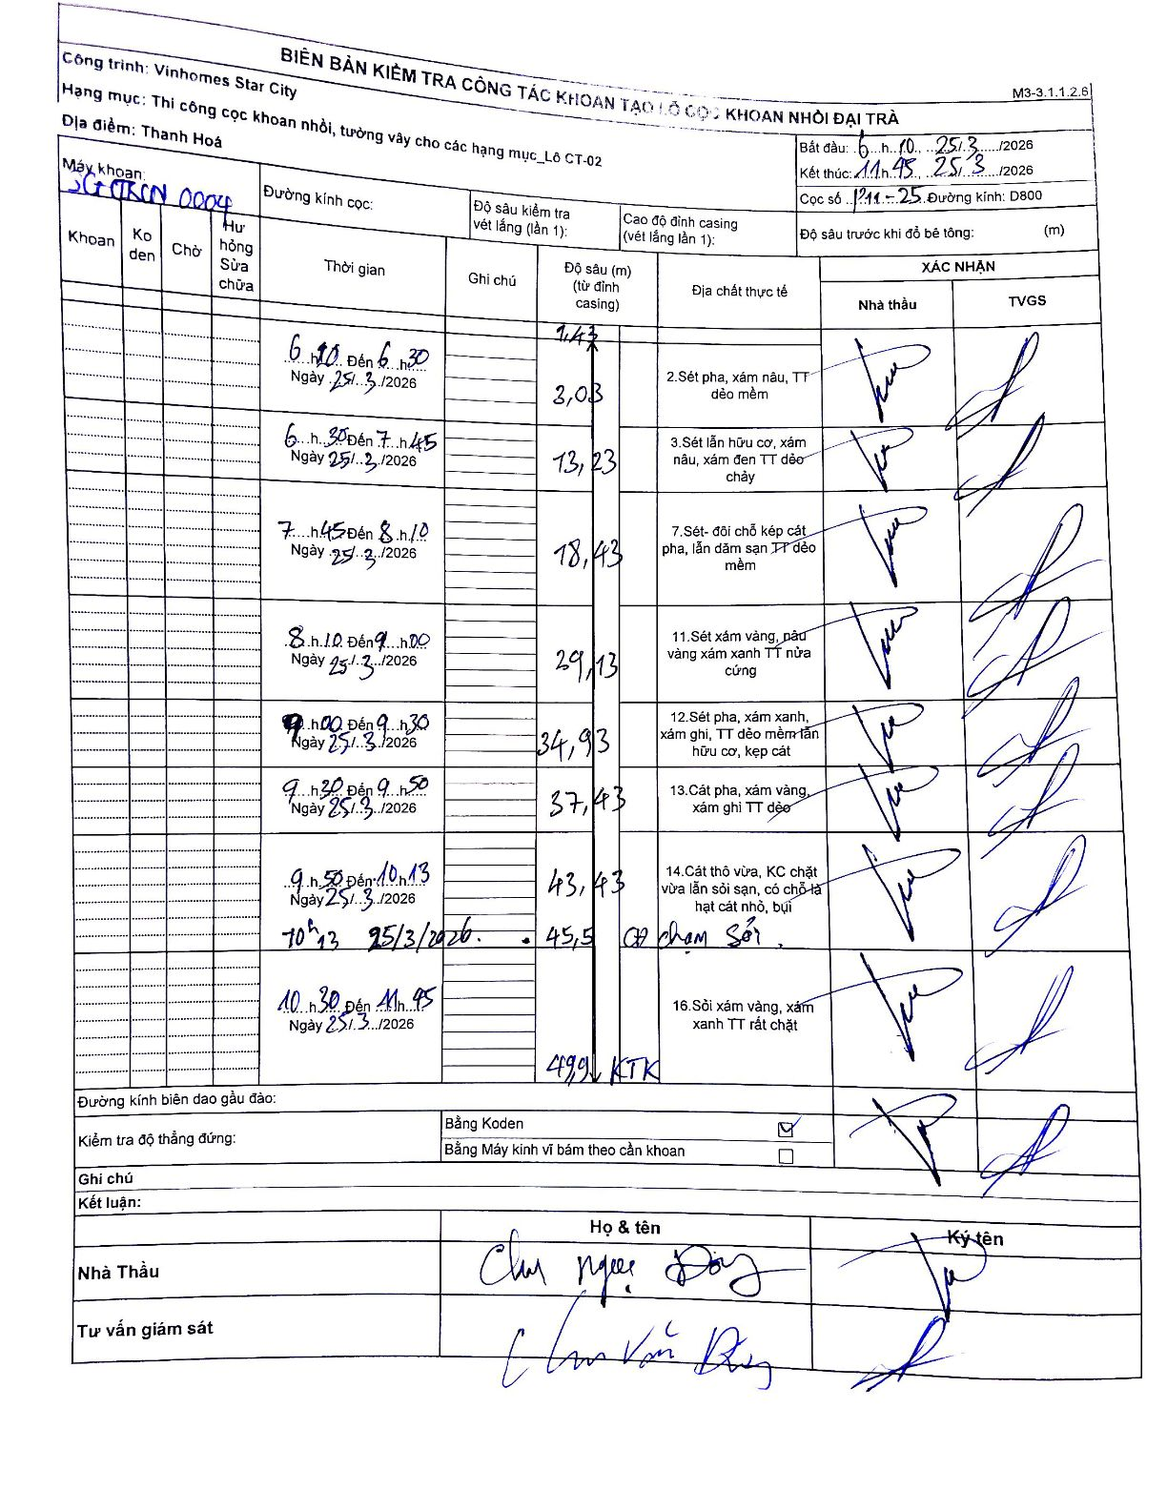
Dự án | Star City Thanh Hóa
Hạng mục | Thi công cọc khoan nhồi, tường vây cho các hạng mục_Lô CT-02
Tên bộ phận | Thanh Hoá
Số hiệu cọc | P11-25
Tên Máy khoan | SGCT-KCN0004
Đường kính | D800
Bắt đầu thi công | 06:10 25/03/2026
Kết thúc thi công | 11:45 25/03/2026

Địa chất TT | Đường kính | Mô tả lớp thiết kế | Từ (h) | Đến (h) | Cao độ từ | Cao độ đến | T.Gian (h) | Dài (m) | V (m/h) | Ghi chú
2 | D800 | Sét pha, xám nâu, TT dẻo mềm | 06:10 25/03/2026 | 06:30 25/03/2026 | -1.43 | -3.03 | 0.33 | 1.6 | 4.8
3 | D800 | Sét lẫn hữu cơ, xám nâu, xám đen TT dẻo chảy | 06:30 25/03/2026 | 07:45 25/03/2026 | -3.03 | -13.23 | 1.25 | 10.2 | 8.16
7 | D800 | Sét- đôi chỗ kép cát pha, lẫn dăm sạn TT dẻo mềm | 07:45 25/03/2026 | 08:10 25/03/2026 | -13.23 | -18.43 | 0.42 | 5.2 | 12.48
11 | D800 | Sét xám vàng, nâu vàng xám xanh TT nửa cứng | 08:10 25/03/2026 | 09:00 25/03/2026 | -18.43 | -29.13 | 0.83 | 10.7 | 12.84
12 | D800 | Sét pha, xám xanh, xám ghi, TT dẻo mềm lẫn hữu cơ, kẹp cát | 09:00 25/03/2026 | 09:30 25/03/2026 | -29.13 | -34.93 | 0.5 | 5.8 | 11.6
13 | D800 | Cát pha, xám vàng, xám ghi TT dẻo | 09:30 25/03/2026 | 09:50 25/03/2026 | -34.93 | -37.43 | 0.33 | 2.5 | 7.5
14 | D800 | Cát thô vừa, KC chặt vừa lẫn sỏi sạn, có chỗ là hạt cát nhỏ, bụi | 09:50 25/03/2026 | 10:13 25/03/2026 | -37.43 | -43.43 | 0.38 | 6 | 15.65
8 | D800 | Gặp chạm Sỏi | 10:13 25/03/2026 | 10:30 25/03/2026 | -43.43 | -45.5 | 0.28 | 2.07 | 7.31 | Ghi nhận gặp chạm sỏi tại độ sâu 45.5m
16 | D800 | Sỏi xám vàng, xám xanh TT rất chặt | 10:30 25/03/2026 | 11:45 25/03/2026 | -45.5 | -49.9 | 1.25 | 4.4 | 3.52 | Kết thúc khoan tại độ sâu 49.9m

ẢNH BIÊN BẢN GỐC

